상품제안서
주머니 에코백 무지 | 상품코드: F15274

 |  |  |  |  |  |  | 02-412-0044 | www.easy1.co.kr
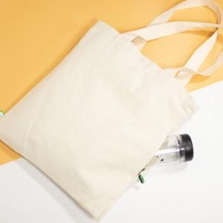

【상세/제작정보】

【인쇄/포장옵션】 | 실크, 풀칼라 / OPP(비닐)

【공급단가】 | 수량 | 100~ | 300~ | 500~ | 1,000~ | 2,000~
*VAT별도 | 단가 | 3,970원 | 3,830원 | 3,690원 | 3,550원 | 3,400원

【상품 URL】 | https://dev.easy1.co.kr:443/src/goods_detail.php?gdno=15274

